Sheet2
 |  |  | شركه خيزران الذهبي لتجاره معدات المطابخ والمطاعم

 |  |  | محمد غياث بكري باع - العنوان : الصناعيه رقم 4 - الشارقه - الامارات العربيه المتحده جوال : 00971567774654

 |  |  | NO | Machine | GRUPI | NUMBER | NOTE | NUMBER | NOTE
 |  |  | 1 | 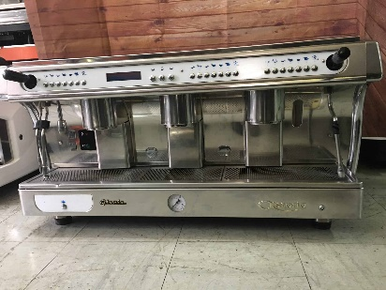 ASTORIA GLORIA | 3GR | 1 | display | 1 | display
 |  |  | 2 | astoria plus 4 you | 3GR | 1 |  | 1
 |  |  | 3 | 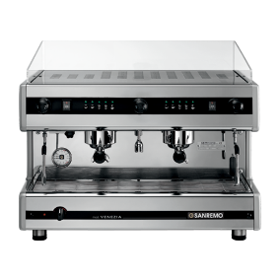 SAN REMO VENZIA | 2GR | 1 | 8 | 1 | 8
 |  |  | 4 | LA CIMBALI M29 | 3GR | 1 | 1 | 1 | 1
 |  |  | 5 | FEAMA SMART | 2GR | 1 | 1 | 1 | 1
 |  |  | 6 | ASTORIA DORA | 3GR | 1 |  | 1
 |  |  | 7 | EXPOBAR MARCOS | 3GR | 1 | 32 | 1 | 32
 |  |  | 8 | MAGISTIC | 2GR | 1 |  | 1
 |  |  | 9 | 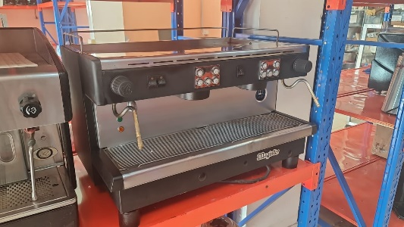 GRIMAC | 2GR | 1 | COM | 1 | COM
 |  |  | TOTAL |  |  | 9 |  | 9

 |  |  | قادم 16

 |  |  | شركه خيزران الذهبي لتجاره معدات المطابخ والمطاعم

 |  |  | محمد غياث بكري باع - العنوان : الصناعيه رقم 4 - الشارقه - الامارات العربيه المتحده جوال : 00971567774654

 |  |  | NO | Machine | GRUPI | number | NOTE | price | total
 |  |  | 1 | SPAZIALE S5 2GR | 2gr | 5
 |  |  | 2 | SPAZIALE S5 3GR | 3gr | 4
 |  |  | 3 | SPAZIALE S5 3GR | 3gr | 1 | SEMI
 |  |  | 4 | SPAZIALE S9 2GR | 2gr | 2
 |  |  | 5 | SPAZIALE S40 3GR | 3gr | 4
 |  |  | 6 | S40 2GR | 2gr | 1
 |  |  | 7 | SPAZIALE S8 3GR | 3gr | 16
 |  |  | 8 | S8 2GR | 2gr | 7
 |  |  | 9 | FAEMA SMART 2GR | 2gr | 2
 |  |  | 10 | FAEMA SMART 1GR | 1gr | 1 | com
 |  |  | 11 | S3 2GR | 2gr | 7
 |  |  | 12 | S5 COMACT 2GR | 2gr | 1
 |  |  | 13 | ATLAS 3GR | 3gr | 1
 |  |  | 14 | FAEMA EMBLEMA 3GR | 3gr | 1
 |  |  | 15 | CIMBALI M39 2GR | 2gr | 1
 |  |  | 16 | P4Y 2GR | 2gr | 1
 |  |  | 17 | WEGA VANIA 2GR | 2gr | 1
 |  |  | 18 | GLORIA 3GR | 3gr | 1
 |  |  | 19 | WEGA VANIA 2GR | 2gr | 9
 |  |  | 20 | WEGA VELA 3GR | 3gr | 1
 |  |  | 21 | WEGA ATLAS 2GR | 2gr | 10
 |  |  | 22 | WEGA ATLAS 2GR COMPATTA | 2gr | 2
 |  |  | 23 | WEGA ORION 2GR | 2gr | 2
 |  |  | 24 | CALYPSO 2GR COMPATTA | 2gr | 3
 |  |  | 25 | WEGA VELA 2GR NEW FACE | 2gr | 5
 |  |  | 26 | GLORIA 2GR | 2gr | 1
 |  |  | 27 | CALYPSO 2GR | 2gr | 1
 |  |  | 28 | conti cc100 | 2gr | 9
 |  |  | 29 | conti xone | 2gr | 3
 |  |  | 30 | astoria calypso | 2gr | 10
 |  |  | 31 | astoria gloria display TURPO STEEM | 2gr | 4
 |  |  | 32 | astoria gloria display TURPO STEEM | 3gr | 6
 |  |  | 33 | astoria calypso | 3gr | 6
 |  |  | 34 | astoria peralla 2gr | 2gr | 1
 |  |  | 35 | la cimbali m22 | 2gr | 1
 |  |  | 36 | WEGA POLARIS 2GR | 2GR | 2
 |  |  | 37 | WEGA POLARIS 2GR NEW FACE | 2GR | 2
 |  |  | 38 | RANCILO EPOCA DU | 2GR | 1
 |  |  | 39 | MINI NOVA CLASSIC | 1GR | 1
 |  |  | 40 | RANCILO CLASS 7 | 2GR | 2
 |  |  | 41 | RANCILO CLASS 7 SEMI | 2GR | 1
 |  |  | 42 | WEGA POLARIS | 3GR | 1
 |  |  | 43 | WEGA POLARIS NEW | 3GR | 1
 |  |  | 44 | LACIMBALI M24 PLUS | 2GR | 2
 |  |  | 45 | LACIMBALI M24 PLUS | 3GR | 1
 |  |  | 46 | LA CIMBALI M29 SELECTRON | 2GR | 1
 |  |  | 47 | WEGA MINI NOVA CLASIC | 2GR | 2
 |  |  | 48 | RANCILO CLASS 5 USB | 2GR | 2
 |  |  | 49 | RANCILO CLASS 5 USB | 3GR | 1
 |  |  | 50 | WEGA SPHARA NEW FACE | 3GR | 1
 |  |  | 51 | LA CIMBALI M39 CLASIC | 3GR | 1
 |  |  | 52 | LA CIMBALI M22 PLUS | 2GR | 1
 |  |  | 53 | RANCILO CLASS 9 USB | 2GR | 1
 |  |  | 54 | SAN MARCCO E85 | 3GR | 1 |  | LEVA
 |  |  | 55 | LA CIMBALI M100 | 3GR | 2
 |  |  | TOTAL |  |  | 158 | TOTAL |  | 0

P13 | 20 | MAZZER SUPER JOLLY 220V | 130 | 2600
 | 10 | MAZZER MAJOR 220V | 150 | 1500
 |  |  |  | 0
P14 | 11 | MAZZER 220V (ROBUR KONY DORGHERIA) | 130 | 1430
 | 15 | MAZZER FIORENZATO ISTANT | 200 | 3000

 | 56 |  | TOTAL | 8530

